choix
 | Bon de commande de végétaux gratuits 2020 |  |  |  |  | Veuillez remplir les cases en blanc
Nom du Répondant :
Nom : | Citoyen riverain :
 | Producteur, ferme :
 | Organisme :
 | Municipalité :
 | École :
Adresse :
Courriel :
Téléphone :
 | Les végétaux arrivent en carotte ou à racine nue
Nombre ici | Latin | Commun | Code | Lien | Mètre | Vous devez récupérer vos plants avec vos sacs et vos contenants. Sinon, vous payez 5,00 $ la caissette en argent et il vous sera remboursé au retour.
 | Conifères |  | 9 | Description | Approximatif
 | Abies balsamea | Sapin baumier | SAB | http://www.af2r.org/wp-content/uploads/2020/02/sapin-baumier-fiche.pdf | H:20; L : 10 | La disponibilité des essences peut changer.
 | Larix laricina | Mélèze laricin | MEL | http://www.af2r.org/wp-content/uploads/2020/02/meleze-laricin-fiche.pdf | H:20; L : 10
 | Picea glauca | Épinette blanche | EPB | http://www.af2r.org/wp-content/uploads/2020/02/epinette-blanche-fiche.pdf | H:25; L : 10 | Les commandes seront livrées le 28 et 29 mai 2020 au
 | Picea mariana | Épinette noir | EPN | http://www.af2r.org/wp-content/uploads/2020/02/epinette-noire-fiche.pdf | H:20; L : 9 | Centre récréatif, section aréna, au 120, rue Belleau, Saint-Henri, G0R 3E0
 | Picea rubra | Épinette rouge | EPR | http://www.af2r.org/wp-content/uploads/2015/03/Epinette_rouge.pdf | H:23; L : 9
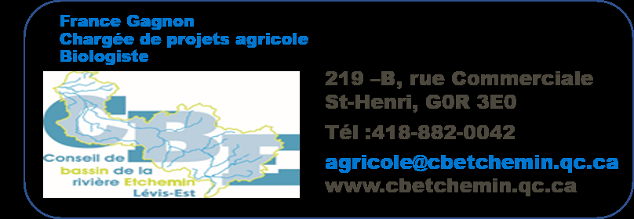
 | Pinus strobus | Pin blanc | EPB | http://www.af2r.org/wp-content/uploads/2020/02/pin-blanc-fiche.pdf | H:23-24; L : 10
 | Pinus resinosa | Pin rouge | PIR | http://www.af2r.org/wp-content/uploads/2020/02/pin-rouge-fiche.pdf | H:24 L:12
 | Pinus banksiana | Pin gris | PIG | http://www.af2r.org/wp-content/uploads/2020/02/pin-gris-fiche.pdf | H:16 L:7
 | Thuya occidental | Cèdre canadien | THO | http://www.af2r.org/wp-content/uploads/2020/02/thuya-occidental-fiche.pdf | H:12 L:4
0
 | Arbres feuillus |  | 9
 | Acer saccharum | Érable à sucre | ERS | http://www.af2r.org/wp-content/uploads/2020/02/erable-sucre-fiche.pdf | H:20-28; L : 18
 | Acer rubrum | Érable rouge | ERR | http://www.af2r.org/wp-content/uploads/2020/02/erable-rouge-fiche.pdf | H:20-22; L : 15
 | Betula alleghaniensis | Bouleau jaune-merisier** | BOJ | http://www.af2r.org/wp-content/uploads/2020/02/bouleau-jaune-fiche.pdf | H:20-22; L : 15
 | Carya cordiforme | Caryer cordiforme | CAC | http://www.af2r.org/wp-content/uploads/2020/02/caryer-cordiforme-fiche.pdf | H:20; L : 15
 | Prunus serotina | Cerisier tardif | CET | http://www.af2r.org/wp-content/uploads/2020/02/cerisier-tardif-fiche.pdf | H:20; L : 10
 | Juglans nigra | Noyer noir | NON | http://www.af2r.org/wp-content/uploads/2020/02/noyer-noir-fiche.pdf | H:16-25; L : 14
 | Populus deltoides | Peuplier à feuilles deltoïdes | PED | http://af2r.org//wp-content/uploads/2015/03/Peuplier_deltoide.pdf | H:28; L : 21 | Compilation automatique du nombre de plants
 | Quercus macrocarpa | Chêne à gros fruits | CHF | http://www.af2r.org/wp-content/uploads/2020/02/chene-gros-fruits-fiche.pdf | H:20; L : 15 | Conifères | 0
 | Quercus rubra | Chêne rouge(protégé vent) | CHR | http://www.af2r.org/wp-content/uploads/2020/02/chene-rouge-fiche.pdf | H:24-25; L : 25 | Arbres feuillus | 0
0 |  |  |  |  |  | Total nombre de plants | 0

